príloha
Príloha č.1 |  | Časť B - Jednorazové ekologické obaly
Poradové číslo | Predmet zákazky | Špecifikácia predmetu zákazky | Špecifikácia ponúkaného tovaru | MJ | Predpokladané množstvo | Cena za MJ v Eur bez DPH | Cena za MJ v Eur s DPH | Cena za prepokladané množstvo v EUR bez DPH | Cena za prepokladané množstvo v EUR s DPH | Garfické vyobrazenie
1 | Kelímok ekologický | Materiál: kartón potiahnutý bioplastom, kompostovateľný, na polievku, šaláty, objem 750 -800 ml. Obsah jedného balenia: 20-25 ks |  | bal | 10 | 0.00 | 0.00 | 0.00 | 0.00
2 | Menu gastro box nedelený zatvárací ekologický | Materiál: cukrová trstina, rozložiteľný, kompostovateľný, na prepravu a uchovávanie teplých jedál,rozmer: 250 mm x 162 mm x 63 mm, Objem 900 - 1000 ml. Obsah jedného balenia: 50 ks |  | bal | 25 | 0.00 | 0.00 | 0.00 | 0.00 | 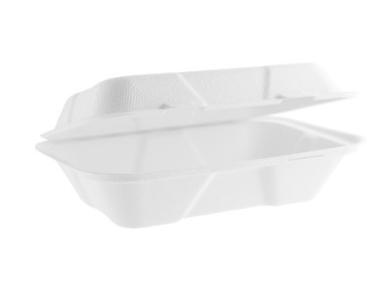
3 | Menu gastro box dvojkomorový ekologický | Materiál: cukrová trstina, so zaklápacím vrchnákom, na prepravu a uchovávanie teplých jedál, rozmer 240-250 cm x 14- 16 cm, objem 900-1000 ml. Obsah jedného balenia: 50 ks |  | bal | 10 | 0.00 | 0.00 | 0.00 | 0.00 | 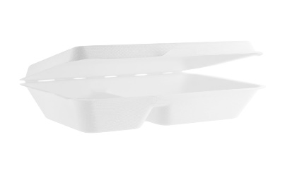
4 | Miska ekologická okrúhla | Materiál: cukrová trstina, objem 300 ml, Obsah jedného balenia: 50 ks |  | bal | 110 | 0.00 | 0.00 | 0.00 | 0.00
5 | Miska polievková ekologická | Materiál:kartón spevnený bioplastom, kompostovateľný, Kelímok na polievku alebo šalát,Vhodný pre horúce, mrazené, tekuté aj mastnejšie potraviny (odoláva teplotám do 85°C). Objem 450 ml, Obsah jedného balenia: 50 ks |  | bal | 20 | 0.00 | 0.00 | 0.00 | 0.00 | 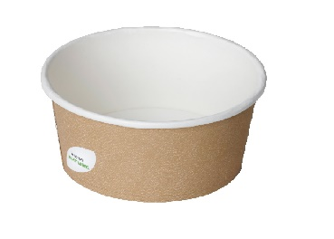
6 | Miska ekologická okrúhla | Materiál: cukrová trstina, 100% biologicky odbúrateľné a kompostovateľné. Farba biela. Objem 500 ml. Obsah jedného balenia: 50 ks |  | bal | 15 | 0.00 | 0.00 | 0.00 | 0.00 | 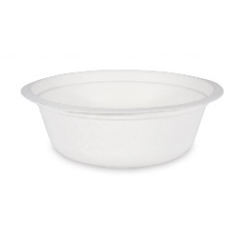
7 | Miska - tanier polievková ekologická | Materiál: cukrová trstina. Sú stabilné, pevné a 100% biologicky odbúrateľné.Objem 700 ml.Obsah jedného balenia:50 ks |  | bal | 10 | 0.00 | 0.00 | 0.00 | 0.00 | 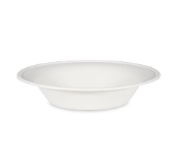
8 | Napichovadlo | Materiál: bambus, v prírodnej farbe, dĺžka: 18 cm. Obsah jedného balenia: 200-250 ks |  | bal | 8 | 0.00 | 0.00 | 0.00 | 0.00
9 | Obrúsky papierové ekologické | Materiál: prírodná celulóza, 2-vrstvové, rozmer: 33 cm x 33 cm, farba biela. Obsah jedného balenia: 50 ks |  | bal | 570 | 0.00 | 0.00 | 0.00 | 0.00
10 | Pohár ekologický | Materiál: pevná lepenka s vnútorným povlakom PLA, pohár na kávu, čaj. Ekologicky šetrné jednorazové bio poháre sú ideálne pre studené a teplé nápoje medzi -40 ° C a 100 ° C Biologicky odbúratešné .Farba biela. Objem 150 -180 ml, Obsah jedného balenia: 50 ks |  | bal | 20 | 0.00 | 0.00 | 0.00 | 0.00 | 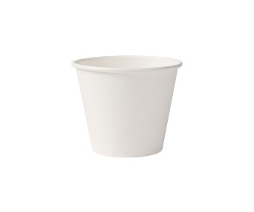
11 | Pohár papierový Coffee BIO | Pohár ekologický, kompostovateľný. Vhodný na horúce nápoje, je pevný a stabilný. Pohár je vyrobený z celulózy (ECO papier), potiahnutý fóliou PLA (bioplast). Objem 200ml. Obsah jedného balenia: 50 ks |  | bal | 120 | 0.00 | 0.00 | 0.00 | 0.00 | 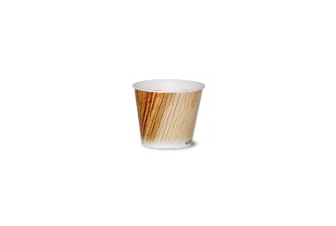
12 | Pohár plastový ekologický | Materiál: PLA plast na báze rastlinných škrobov, objem 300ml, kompostovateľný, objem 300 ml. Obsah jedného balenia: 50 ks |  | bal | 120 | 0.00 | 0.00 | 0.00 | 0.00 | 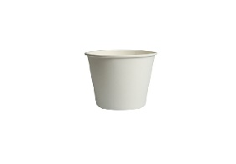
13 | Pohár plastový ekologický | Materiál: PLA -plast tvorený z rastlinnej biomasy na studené nápoje, priehľadný 500ml, Obsah jedného balenia: 50 - 60 ks |  | bal | 100 | 0.00 | 0.00 | 0.00 | 0.00 | 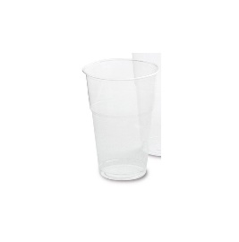
14 | Príbor - vidlička ekologická | Materiál: drevo. Dobre odoláva vysokým teplotám, rozmer: dĺžka 16 -17 cm. Obsah jedného balenia: 100 ks |  | bal | 5 | 0.00 | 0.00 | 0.00 | 0.00
15 | Príbor - vidlička ekologická | Materiál: kompostovateľné CPLA (kryštalizovaný bioplast na báze rastlinného škrobu), dobre odoláva vysokým teplotám (odolná do teploty 85°C). Dňlžka 16 -17 cm. Obsah jedného balenia 50 ks |  | bal | 400 | 0.00 | 0.00 | 0.00
16 | Príbor - lyžica ekologická | Materiál: drevo. Dobre odoláva vysokým teplotám,, rozmer: dĺžka: 16-17 cm. Obsah jedného balenia 100 ks. Rôzne farby. |  | bal | 5 | 0.00 | 0.00 | 0.00 | 0.00
17 | Príbor - lyžica ekologická | Materiál: kompostovateľné CPLA (kryštalizovaný bioplast na báze rastlinného škrobu), dobre odoláva vysokým teplotám (odolná do teploty 85°C). Dňlžka 16-17 cm. Obsah jedného balenia 50 ks |  | bal | 100 | 0.00 |  | 0.00 | 0.00
18 | Príbor - nôž ekologický | Materiál: drevo. Dobre odoláva vysokým teplotám, rozmer: dĺžka 16-17 cm. Obsah jedného balenia: 100 ks |  | bal | 5 | 0.00 | 0.00 | 0.00 | 0.00
19 | Príbor - nôž ekologický | Materiál: kompostovateľné CPLA (kryštalizovaný bioplast na báze rastlinného škrobu), dobre odoláva vysokým teplotám (odolná do teploty 85°C). Dňlžka 16-17 cm. Obsah jedného balenia 50 ks |  | bal | 200 | 0.00 | 0.00 | 0.00
20 | Príbor - lyžička ekologická | Materiál: drevo. Na kávu, čaj alebo dezert. Rozmer: dĺžka 10-11 cm. Obsah jedného balenia: 100 ks |  | bal | 5 | 0.00 | 0.00 | 0.00 | 0.00
21 | Príbor-miešatko na kávu ekologické | Materiál: drevo, rozmer: dĺžka cca 14 cm. Obsah jedného balenia: 1000 ks |  | bal | 18 | 0.00 | 0.00 | 0.00 | 0.00
22 | Špajdle | Materiál: bambus, ostré. Rozmer: dĺžka 20 -25cm . Obsah jedného balenia: 200 ks |  | bal | 30 | 0.00 | 0.00 | 0.00 | 0.00
23 | Tácka jednorázová | Materiál(zloženie): prírodná cukrová trstina, odolná voči vysokým teplotám, mastnote a tekutinám. Rozmer: dĺžka 20-26 x šírka 13-15 cm . Obsah jedného balenia: 50 ks |  | bal | 40 | 0.00 | 0.00 | 0.00 | 0.00 | 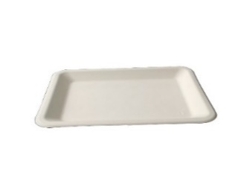
24 | Tanier jednorazový plytký ekologický | Materiál(zloženie): prírodná cukrová trstina, plytký oválny, úplne biologicky rozložiteľný, priemer 25-26 cm, vhodný pre teplé, studené aj tekuté jedlá. Obsah jedného balenia: 50 ks |  | bal | 20 | 0.00 | 0.00 | 0.00 | 0.00
25 | Tanier jednorazový plytký ekologický | Materiál(zloženie): prírodná cukrová trstina, plytký oválny , úplne biologicky rozložiteľný, priemer 18 cm, vhodný pre teplé, studené aj tekuté jedlá. Obsah jedného balenia: 50 ks |  | bal | 30 | 0.00 | 0.00 | 0.00 | 0.00 | 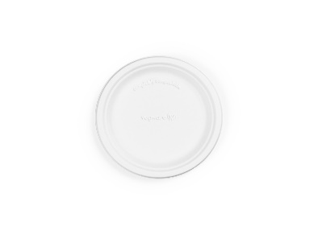
26 | Tanier jednorazový plytký ekologický | 3 dielny plytký tanier vyrobený z cukrovej trstiny, úplne biologicky rozložiteľný. Vhodný pre teplé aj studené jedlá. Priemer 26 cm. Obsah jedného baleina: 50 ks |  | bal | 10 | 0.00 | 0.00 | 0.00 | 0.00
27 | Viečko na misku ekologické | Materiál: kryštalizovaný bioplast kompatibilný k položka č. 5, Obsah jedného balenia: 50 ks |  | bal | 10 | 0.00 | 0.00 | 0.00 | 0.00
28 | Viečko na kelímok ekologické | Materiál:CPLA materiál((kryštalizovaný bioplast na báze škrobu), odolného voči vysokým teplotám. Nepriehľadný, plne kompostovateľný.Kompatibilné s položkou č.1, Obsah jedného balenia: 50 ks |  | bal | 5 | 0.00 | 0.00 | 0.00 | 0.00
CELKOVÁ CENA za predmet zákazky v € bez DPH aj v € s DPH |  |  |  |  |  |  |  | 0.00 | 0.00

Spracoval: .................................................
 | podpis, pečiatka

V .......................... dňa .......................

